상품제안서
[바쏘] NEW 매니시 텀블러 600ml/900ml | 상품코드: S42328

 |  |  |  |  |  |  | 02-713-8555 | www.synergygift.co.kr
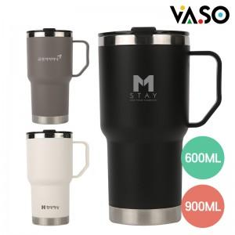 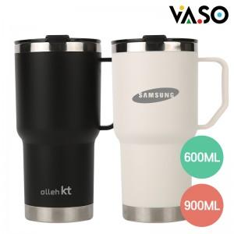 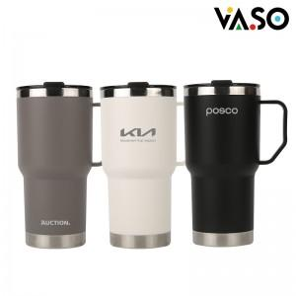

【상세/제작정보】

【인쇄/포장옵션】 | 레이저 / 포장지포장

【공급단가】 | 수량 | 50~ | 100~ | 500~ | 1,000~ | 3,000~
*VAT별도 | 600ml | 6,050원 | 5,950원 | 5,550원 | 5,450원 | 5,350원
 | 900ml | 6,450원 | 6,300원 | 5,900원 | 5,800원 | 5,700원

【상품 URL】 | https://www.synergygift.co.kr:443/src/goods_detail.php?gdno=42328

